Front
Por favor, selecione o numero do container abaixo para encontrar o local de devolução.
Caso não encontre o numero da unidade na lista abaixo, click aqui!

click aqui!

SELECT Cntr
Caso não tenha encontrado o numero do container na lista ao lado, favor seguir as instruções do quadro acima.

CNTR No. | Port | Depot | Authotization CODE
0 | 0 | 0 | 0

OffHire
Return to main menu!

CNTR No. | Port | Depot | Authotization CODE | Selection
 |  |  |  | 1
CAIU2232769 | BRSSZ | Santos Container Ltda - RUA JULIA FERREIRA DE CARVALHO, 363 CHICO DE PAULA – SANTOS – S.PAULO CEP.: 11.090-050 Tel: 55 13 4010-4311 E-mail: operacional@santoscontainer.com.br | 1070977
CAIU2302357 | BRSSZ | Santos Container Ltda - RUA JULIA FERREIRA DE CARVALHO, 363 CHICO DE PAULA – SANTOS – S.PAULO CEP.: 11.090-050 Tel: 55 13 4010-4311 E-mail: operacional@santoscontainer.com.br | 1070965
CAIU2490763 | BRSSZ | Santos Container Ltda - RUA JULIA FERREIRA DE CARVALHO, 363 CHICO DE PAULA – SANTOS – S.PAULO CEP.: 11.090-050 Tel: 55 13 4010-4311 E-mail: operacional@santoscontainer.com.br | 1070965
CAIU4013348 | BRPNG | Transatlantica Containers LTDA - Paranagua - BR277 Ramal de acesso ao porto de Paranagua RM 2.5 C.P. 285 Paranagua Parana Tel: 5541 -2152 - 6000 | 1070979
CAIU4100313 | BRSSZ | Santos Container Ltda - RUA JULIA FERREIRA DE CARVALHO, 363 CHICO DE PAULA – SANTOS – S.PAULO CEP.: 11.090-050 Tel: 55 13 4010-4311 E-mail: operacional@santoscontainer.com.br | 1070965
CAIU8105442 | BRPNG | Transatlantica Containers LTDA - Paranagua - BR277 Ramal de acesso ao porto de Paranagua RM 2.5 C.P. 285 Paranagua Parana Tel: 5541 -2152 - 6000 | 1070979
CAIU8309657 | BRPNG | Transatlantica Containers LTDA - Paranagua - BR277 Ramal de acesso ao porto de Paranagua RM 2.5 C.P. 285 Paranagua Parana Tel: 5541 -2152 - 6000 | 1070978
CAXU3275108 | BRSSZ | Santos Container Ltda - RUA JULIA FERREIRA DE CARVALHO, 363 CHICO DE PAULA – SANTOS – S.PAULO CEP.: 11.090-050 Tel: 55 13 4010-4311 E-mail: operacional@santoscontainer.com.br | 1072690
CAXU7426861 | BRSSZ | Santos Container Ltda - RUA JULIA FERREIRA DE CARVALHO, 363 CHICO DE PAULA – SANTOS – S.PAULO CEP.: 11.090-050 Tel: 55 13 4010-4311 E-mail: operacional@santoscontainer.com.br | 1070964
CAXU8053000 | BRSSZ | Santos Container Ltda - RUA JULIA FERREIRA DE CARVALHO, 363 CHICO DE PAULA – SANTOS – S.PAULO CEP.: 11.090-050 Tel: 55 13 4010-4311 E-mail: operacional@santoscontainer.com.br | 1070964
CLHU9012848 | BRPNG | Atlantis Terminais - Av. Senador Atilio Fontana (Antiga Estrada Velha de Alexandra), 5780 - Ribeirão - Paranaguá/PR - CEP: 83250-000 controle@atlantis-pga.com.br; Telefone: (41) 3722-3230
KKFU1258723 | BRSSZ | Depotce - Avenida Plínio de Queiróz, s/nº - Gate 01 Parque Raíz da Serra P276603, Cubatão, SP Tel: 13 3369-3338 Email: lais.alves@depotce.com.br; leasing@depotce.com.br | TEK9E14
KKFU1492290 | BRSSZ | Delta - Rodovia Padre Manoel da Nobrega s/n Km 287 - Praia Grande - SP / Tel: 13 3471-7311 E-mail - rodrigomenezes@deltaterminais.com.br, tcs-sasupport@trtn.com | 7180934
KKFU1707233 | BRSSZ | Delta - Rodovia Padre Manoel da Nobrega s/n Km 287 - Praia Grande - SP / Tel: 13 3471-7311 E-mail - rodrigomenezes@deltaterminais.com.br, tcs-sasupport@trtn.com | R0979108
KKFU1733839 | BRSSZ | Delta - Rodovia Padre Manoel da Nobrega s/n Km 287 - Praia Grande - SP / Tel: 13 3471-7311 E-mail - rodrigomenezes@deltaterminais.com.br, tcs-sasupport@trtn.com | R0979113
KKFU1746353 | BRSSZ | Delta - Rodovia Padre Manoel da Nobrega s/n Km 287 - Praia Grande - SP / Tel: 13 3471-7311 E-mail - rodrigomenezes@deltaterminais.com.br, tcs-sasupport@trtn.com | R0979108
KKFU1748525 | BRSSZ | Delta - Rodovia Padre Manoel da Nobrega s/n Km 287 - Praia Grande - SP / Tel: 13 3471-7311 E-mail - rodrigomenezes@deltaterminais.com.br, tcs-sasupport@trtn.com | R0979113
KKFU1749218 | BRSSZ | Delta - Rodovia Padre Manoel da Nobrega s/n Km 287 - Praia Grande - SP / Tel: 13 3471-7311 E-mail - rodrigomenezes@deltaterminais.com.br, tcs-sasupport@trtn.com | R0979108
KKFU1818392 | BRSSZ | Santos Container Ltda - RUA JULIA FERREIRA DE CARVALHO, 363 CHICO DE PAULA – SANTOS – S.PAULO CEP.: 11.090-050 Tel: 55 13 4010-4311 E-mail: operacional@santoscontainer.com.br | 1070963
KKFU1820770 | BRPNG | Transatlantica Containers LTDA - Paranagua - BR277 Ramal de acesso ao porto de Paranagua RM 2.5 C.P. 285 Paranagua Parana Tel: 5541 -2152 - 6000 | 1070980
KKFU7464233 | BRSSZ | Santos Container Ltda - RUA JULIA FERREIRA DE CARVALHO, 363 CHICO DE PAULA – SANTOS – S.PAULO CEP.: 11.090-050 Tel: 55 13 4010-4311 E-mail: operacional@santoscontainer.com.br | 1070963
KKFU7509929 | BRSSZ | Santos Container Ltda - RUA JULIA FERREIRA DE CARVALHO, 363 CHICO DE PAULA – SANTOS – S.PAULO CEP.: 11.090-050 Tel: 55 13 4010-4311 E-mail: operacional@santoscontainer.com.br | 1070963
KKFU7518427 | BRPNG | Transatlantica Containers LTDA - Paranagua - BR277 Ramal de acesso ao porto de Paranagua RM 2.5 C.P. 285 Paranagua Parana Tel: 5541 -2152 - 6000 | 1070980
KKTU7400038 | BRSSZ | Santos Container Ltda - RUA JULIA FERREIRA DE CARVALHO, 363 CHICO DE PAULA – SANTOS – S.PAULO CEP.: 11.090-050 Tel: 55 13 4010-4311 E-mail: operacional@santoscontainer.com.br | 1070963
KKTU7465050 | BRSSZ | Delta - Rodovia Padre Manoel da Nobrega s/n Km 287 - Praia Grande - SP / Tel: 13 3471-7311 E-mail - rodrigomenezes@deltaterminais.com.br, tcs-sasupport@trtn.com | 7180934
KKTU7479393 | BRSSZ | Delta - Rodovia Padre Manoel da Nobrega s/n Km 287 - Praia Grande - SP / Tel: 13 3471-7311 E-mail - rodrigomenezes@deltaterminais.com.br, tcs-sasupport@trtn.com | 7181788
KKTU7507849 | BRSSZ | Delta - Rodovia Padre Manoel da Nobrega s/n Km 287 - Praia Grande - SP / Tel: 13 3471-7311 E-mail - rodrigomenezes@deltaterminais.com.br, tcs-sasupport@trtn.com | 7180934
MOAU0758581 | BRSSZ | Depotce - Avenida Plínio de Queiróz, s/nº - Gate 01 Parque Raíz da Serra P276603, Cubatão, SP Tel: 13 3369-3338 Email: lais.alves@depotce.com.br; leasing@depotce.com.br | P68263
MOAU6704089 | BRRIG | Intersul Reparos e Manutencao de Containeres Ltda - Via I, 800 lote 16 Distrito Industrial Rio Grande RS CEP 96204-060 Tel - 55-53 32341420 E-mail - gerente.operacao@intersulterminais.com.br | P68143
MOFU0713212 | BRSSZ | Depotce - Avenida Plínio de Queiróz, s/nº - Gate 01 Parque Raíz da Serra P276603, Cubatão, SP Tel: 13 3369-3338 Email: lais.alves@depotce.com.br; leasing@depotce.com.br | P68141
MOFU0752950 | BRRIG | Intersul Reparos e Manutencao de Containeres Ltda - Via I, 800 lote 16 Distrito Industrial Rio Grande RS CEP 96204-060 Tel - 55-53 32341420 E-mail - gerente.operacao@intersulterminais.com.br | P68143
MOFU0753088 | BRSSZ | Depotce - Avenida Plínio de Queiróz, s/nº - Gate 01 Parque Raíz da Serra P276603, Cubatão, SP Tel: 13 3369-3338 Email: lais.alves@depotce.com.br; leasing@depotce.com.br | P68141
MOFU0777053 | BRRIG | Intersul Reparos e Manutencao de Containeres Ltda - Via I, 800 lote 16 Distrito Industrial Rio Grande RS CEP 96204-060 Tel - 55-53 32341420 E-mail - gerente.operacao@intersulterminais.com.br | P68143
MOTU0755151 | BRSSZ | Depotce - Avenida Plínio de Queiróz, s/nº - Gate 01 Parque Raíz da Serra P276603, Cubatão, SP Tel: 13 3369-3338 Email: lais.alves@depotce.com.br; leasing@depotce.com.br | P68141
MOTU0781490 | BRSSZ | Depotce - Avenida Plínio de Queiróz, s/nº - Gate 01 Parque Raíz da Serra P276603, Cubatão, SP Tel: 13 3369-3338 Email: lais.alves@depotce.com.br; leasing@depotce.com.br | P68141
MOTU0789085 | BRSSZ | Depotce - Avenida Plínio de Queiróz, s/nº - Gate 01 Parque Raíz da Serra P276603, Cubatão, SP Tel: 13 3369-3338 Email: lais.alves@depotce.com.br; leasing@depotce.com.br | P68141
MOTU0798019 | BRRIG | Intersul Reparos e Manutencao de Containeres Ltda - Via I, 800 lote 16 Distrito Industrial Rio Grande RS CEP 96204-060 Tel - 55-53 32341420 E-mail - gerente.operacao@intersulterminais.com.br | P68143
NYKU3343208 | BRSSZ | Delta - Rodovia Padre Manoel da Nobrega s/n Km 287 - Praia Grande - SP / Tel: 13 3471-7311 E-mail - rodrigomenezes@deltaterminais.com.br, tcs-sasupport@trtn.com | ASANH32855
...

MENU
CLIQUE NO PORTO DE DESCARGA PARA ENCONTRAR O LUGAR DE RETORNO DA UNIDADE

Return to main menu!

Manaus
Vila do conde
Pecem

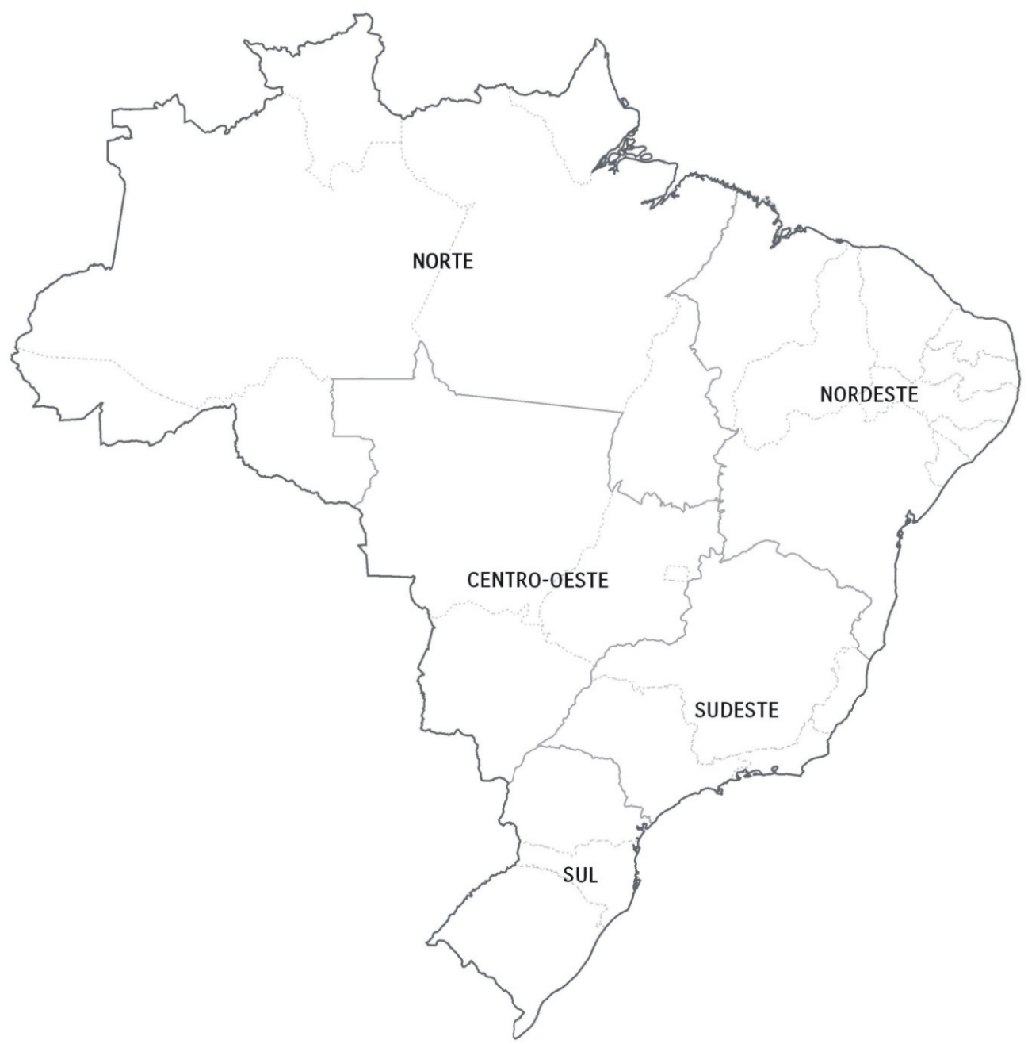
Suape

Salvador

MANAUS
SEPETIBA
Rio de Janeiro

Sepetiba

ITAPOA
VILA DO CONDE
RIO DE JANEIRO
Santos

Paranaguá

NAVEGANTES
PECEM
SUAPE
Itajaí/Navegantes

Itapoá

PARANAGUA
SALVADOR

Rio Grande

Imbituba
...
Endereço: (Address) | BR 470 - KM 8,5 nr 5251 | Endereço: (Address) | Av. Portuária Vicente Honorato Coelho nº 1 - São Domingos - Navegantes/SC

Contato: (Contact) | Francielle / Balduino - francielle.nvt@rogeriophillipi.com • (47) 3319-0514 | Contato: (Contact) | embarque-vazios@portonave.com.br • (47) 2104 3445

Website: | www.rogeriophilippi.com.br | Website: | https://extranet.portonave.com.br/

Observação: (Remarks) |  | Observação: (Remarks) | To access the manual of delivery at Portonave "Click here"!

Return to main menu!

Itapoa
...
Terminal de Devolução: (Terminal Name) | OCEANIC LOGÍSTICA RETROPORTUÁRIA

Endereço: (Address) | Endereço completo: Av. Governador Adolfo Konder, 379 – Bairro São Vicente

Contato: (Contact) | Telefone de contato e e-mail (47) 3360-9842 / terminal@oceaniclog.com.br

Website: | Site do depot: http://www.oceaniclog.com.br/

Observação: (Remarks) | De segunda a sexta: 07:30h às 11:30h / 13:30h às 17:30h Sábado das 07:30h às 11:30h

Return to main menu!
Tipo de Equipamento: (Equipment Type) | 20' standard - 40´ high cube

Terminal de Devolução: (Terminal Name) | RETROLOG SERVIÇOS RETROPORTUÁRIOS LTDA

Endereço: (Address) | Estrada José Alves, 1685 - Bairro Jaguaruna

Contato: (Contact) | gate.ioa@retrolog.com.br - (47)-3305-0145/3305-0146

Website:

Observação: (Remarks) | Coletas e devoluções devem ser agendadas por e-mail até às 17:00 do dia anterior à coleta / devolução. Horário de Funcionamento do Terminal de Segunda à Sexta das 07h00 às 12h00 e das 13h00 às 17h00 e aos sábados das 07h00 às 11h00.

 | 2a. opção de entrega
Tipo de Equipamento: (Equipment Type) | 40´ high cube

Terminal de Devolução: (Terminal Name) | Atlantis

Endereço: (Address) | Rua Onório Bortolato, N 1717 – Pedreiras – Navegantes/SC
...

Manaus
...
Endereço: (Address) | Avenida Abiurana, 1251

Contato: (Contact) | Wyllian Souza - gate.depot@superterminais.com.br • (92) 3623-3700

Website: | www.superterminais.com.br

Observação: (Remarks)

Return to main menu!

Navegantes-Itajaí
...
Terminal de Devolução: (Terminal Name) | Rogério Philippi

Endereço: (Address) | BR 470 - KM 8,5 nr 5251

Contato: (Contact) | Francielle / Balduino - liberacao.rpnvt@rogeriophilippi.com.br / liberacao.nvt@rogeriophilippi.com.br • (47) 3319-0514

Website: | www.rogeriophilippi.com.br

Observação: (Remarks)

Return to main menu!

Paranagua
...
Endereço: (Address) | Av Portuaria S/N - Porto Don Pedro Segundo - Paranagua - PR

Contato: (Contact) | centraldeatendimento@tcp.com.br - (41) 2152-5800

Website: | www.tcp.com.br

Observação: (Remarks) | Verificar diretamente no site do TCP se as unidades já estão cadastradas. Caso não estiver cadastrada, contactar nosso grupo de e-mail; br.import@one-line.com

Return to main menu!

Pecem
...
Endereço: (Address) | EST RODOVIA CE 422, SN, KM 5,98. Bairro PECEM. Cidade São Gonçalo do Amarante. CEP 62.670-000.

Contato: (Contact) | Hugo - hugo.soares-trc@komboogie.com.br - (85)99797-7445

Website:

Observação: (Remarks)

Return to main menu!

Rio Grande
...
Endereço: (Address) | Rua Professor Guilhermo Dawson, nº 100 - Rio Grande - RS

Contato: (Contact) | Fernanda Queiroz/Clarice Goulart: agendamento1@intersulterminais.com.br Marcelo Chagas: gerente.operacao@intersulterminais.com.br - +55 53 3230-0313 Ramal 218

Website: | N/A

Observação: (Remarks) | Os agendamentos devem ser realizados com 24h de antecêdencia, através do email: agendamento1@intersulterminais.com.br Horário de funcionamento das 08h as 12h das 13:30 as 19h

Return to main menu!

Rio de Janeiro
...
Terminal de Devolução: (Terminal Name) | SEPETIBA TECON

Endereço: (Address) | Estrada Prefeito Wilson Pedro Francisco, s/n - Ilha da Madeira, Itaguaí - RJ, 23826-600

Contato: (Contact) | importacaotecon@sepetibatecon.com.br • (21) 3781-9101 • (21) 99129-6721

Website: | www.sepetibatecon.com.br

Observação: (Remarks) | Gentileza agendar a(s) unidade(s) no Portal - http://portaltecon.csn.com.br e utilizar o booking ONE19

Return to main menu!

Salvador
...
Endereço: (Address) | Rodovia Br-324 - Km 7 ao Km 8, 00, BA

Contato: (Contact) | Cleber - cleber.oliveira@teconsalvador.com.br - 71-98845-0707

Website: | www.wilsonsons.com.br

Observação: (Remarks)

Return to main menu!

Santos
...
DEVOLUÇÃO DE EQUIPAMENTO VAZIO (Empty Equipment Return) |  |  |  | MSC SARA ELENA-0823S | CAPE SOUNIO-0006W
 |  |  |  |  |  | MSC ALBANY-0832S
Endereço: (Address) | AV. Doutor Albert Schweitzer, 1659 - Alemoa Santos/SP | Endereço: (Address) |  |  |  | MSC NAOMI-0835S
 |  |  |  |  |  | MSC ELMA-0824S
Contato: (Contact) | (13) 32963033 / 32963047 | Contato: (Contact) |  |  |  | MAERSK LAGUNA-0830S
 |  |  |  |  |  | SEAMAX ROWAYTON-0008W
Website: | http://201.46.31.115/sister/ | Website:

Observação: (Remarks) | os agendamentos são realizados via website : http://201.46.31.115/sister/ - O agendamento para devolução de container deve ser feito com antecedência de no minimo até 24 horas. Sujeito a disponibilidade de janelas. | Observação: (Remarks) | Agendamento deve ser feito por e-mail. Informando o numero da unidade: expedicao.ta@smagalhaes.com.br

Return to main menu!
Website:

Sepetiba
...
Terminal de Devolução: (Terminal Name) | SEPETIBA TECON

Endereço: (Address) | Estrada Prefeito Wilson Pedro Francisco, s/n - Ilha da Madeira, Itaguaí - RJ, 23826-600

Contato: (Contact) | importacaotecon@sepetibatecon.com.br • (21) 3781-9101 • (21) 99129-6721

Website: | www.sepetibatecon.com.br

Observação: (Remarks) | Gentileza agendar a(s) unidade(s) no Portal - http://portaltecon.csn.com.br e utilizar o booking ONE19

Return to main menu!

Suape
...
Return to main menu!

Vila do Conde
...
Endereço: (Address) | Rodovia PA 481 KM 21, complexo portuario de Vila do Conde

Contato: (Contact) | depot.tcv@santosbrasil.com.br - 55 91 3322-7575

Website: | www.santosbrasil.com.br

Observação: (Remarks)

Return to main menu!

Manual Portonave
 | STEP BY STEP: RETURN OF EMPTY IN THE PORTAL

1º STEP
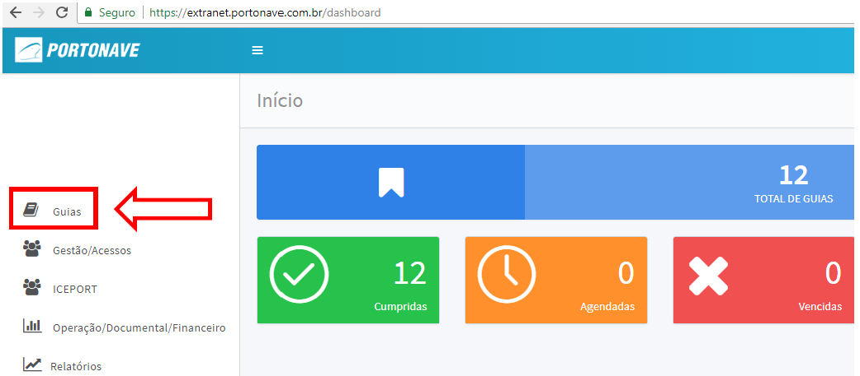

2º STEP

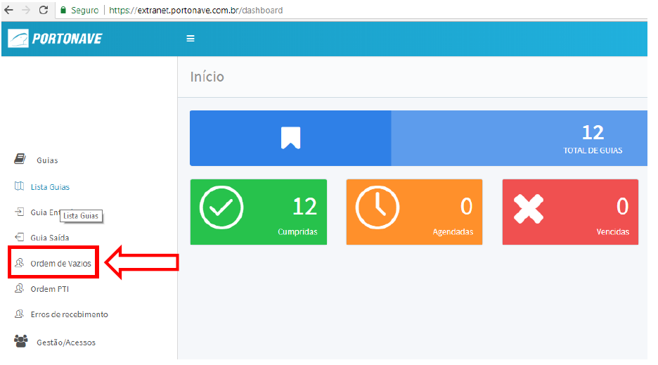

3º STEP

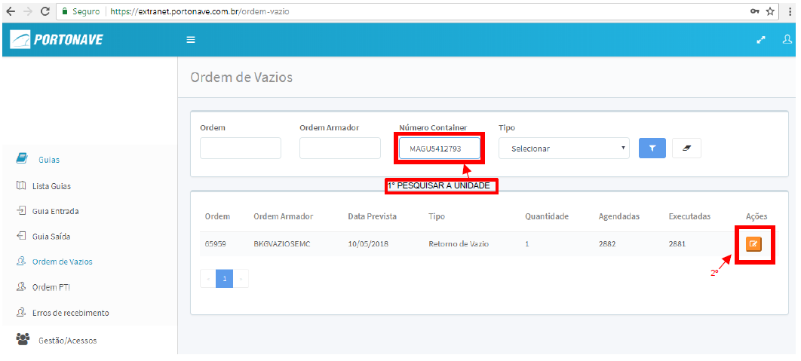

4º STEP

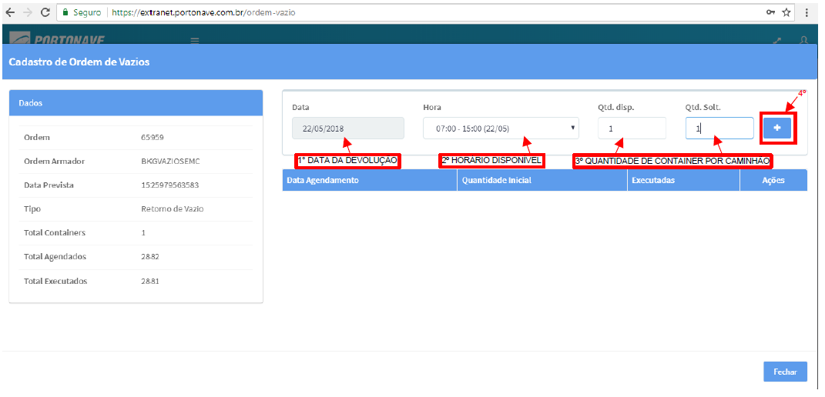

After the above procedures instruct the driver to present himself directly on the balance carrying the documents (badge, CNH, document of the cart).

Return to the previous menu!

Return to main menu!

